상품제안서
칭찬스티커판(주문제작형) | 상품코드: F23515

 |  |  |  |  |  |  | 02-412-0044 | www.easy1.co.kr
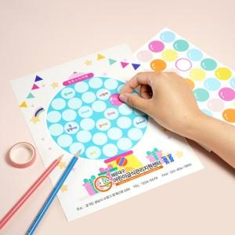

【상세/제작정보】 | 스티커판 단면 풀칼라인쇄(스티커 인쇄불가)

【인쇄/포장옵션】 | 풀칼라 / OPP(비닐)

【공급단가】 | 수량 | 100~ | 300~ | 500~ | 1,000~ | 3,000~
*VAT별도 | 단가 | 1,400원 | 1,350원 | 1,300원 | 1,250원 | 1,200원

【상품 URL】 | https://dev.easy1.co.kr:443/src/goods_detail.php?gdno=23515

